スキル検索画面
▼概要
 | ・ | スキル情報を基に技術者の検索を行う画面となる。

▼前提
 | ・ | DB内には予め技術者の情報が登録されていること。
 | ・ | 利用ユーザは案件採用者または管理者を想定している。

▼処理
 | ・ | 初期表示時は、検索一覧情報は表示しない。
 | ・ | 検索一覧は「氏名」を昇順で表示する。
 | ・ | 検索結果は１ページ２０件とする。
 | ・ | 検索ボタン押下時、検索キーワードに当てはまる場合のみ検索一覧に情報を表示する。
 | ・ | クリアボタン押下時、検索キーワード内の入力内容を削除する。
 | ・

画面レイアウト

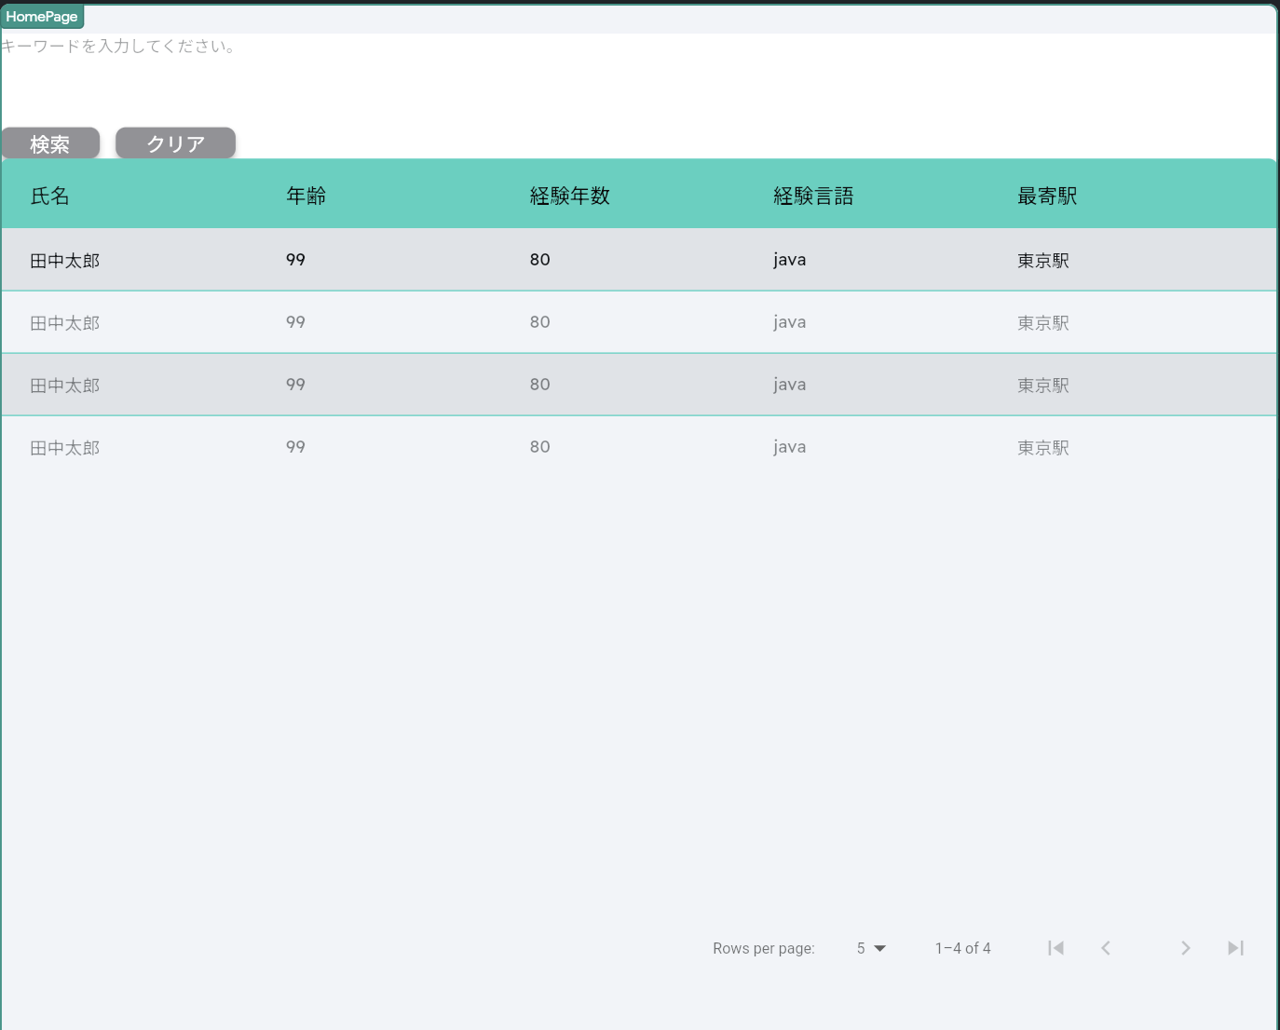
１

２
３

４
６
７
８
５

９

定義

 | 画面項目定義
 | No |  | 項目名 |  | 項目区分 | 導出元 | 表示内容 | 表示形式 | 備考
 | 1 |  | 検索キーワード |  | テキスト | 技術者情報マスタTBL | 入力情報 | あアa記号 | 各種記号、全角ひらがな、全角半角カタカナ対応
 | 2 |  | 検索 |  | ボタン | - | ‐ | ‐ | 技術者情報マスタTBLへ検索を行うボタン
 | 3 |  | クリア |  | ボタン | - | ‐ | ‐ | 検索キーワード内の入力内容の削除を行うボタン
 | 4 |  | 氏名（ヘッダ部） |  | ラベル | - | ‐ | ‐ | 検索一覧のヘッダー部分
 | 5 |  | 年齢（ヘッダ部） |  | ラベル | - | ‐ | ‐ | 検索一覧のヘッダー部分
ページングについては情報が多いため構築時に改めて詳細を記載する
 | 6 |  | 経験年齢（ヘッダ部） |  | ラベル | - | ‐ | ‐ | 検索一覧のヘッダー部分
 | 7 |  | 経験言語（ヘッダ部） |  | ラベル | - | ‐ | ‐ | 検索一覧のヘッダー部分
 | 8 |  | 最寄駅（ヘッダ部） |  | ラベル | - | ‐ | ‐ | 検索一覧のヘッダー部分
 | 4 |  | 氏名（ボディ部） |  | ラベル | - | ‐ | ‐ | 検索一覧結果データ表示部分
 | 5 |  | 年齢（ボディ部） |  | ラベル | - | ‐ | ‐ | 検索一覧結果データ表示部分
ページングについては情報が多いため構築時に改めて詳細を記載する
 | 6 |  | 経験年齢（ボディ部） |  | ラベル | - | ‐ | ‐ | 検索一覧結果データ表示部分
 | 7 |  | 経験言語（ボディ部） |  | ラベル | - | ‐ | ‐ | 検索一覧結果データ表示部分
 | 8 |  | 最寄駅（ボディ部） |  | ラベル | - | ‐ | ‐ | 検索一覧結果データ表示部分
 | 9 |  | ページング |  | ボタン | 検索一覧結果 | 検索結果の件数 | ‐ | 検索一覧結果データの表示総件数と１ページ内に表示する件数

 | アクション定義
 | No |  | 画面項目定義紐付け | 項目名 |  | 操作 |  |  |  | アクション
 | 1 |  | 2 | 検索 |  | ボタン押下時 |  |  |  | 技術者情報マスタTBLから検索条件に一致するデータを取得
 | 2 |  | 3 | クリア |  | ボタン押下時 |  |  |  | 検索キーワード内の入力情報を削除
 | 3 |  | 9 | ページング |  | ボタン押下時 |  |  |  | 検索一覧内で表示内容を変更する

